상품제안서
PON 순앤순 자동 손세정기 | 상품코드: F16980

 |  |  |  |  |  |  | 02-412-0044 | www.easy1.co.kr
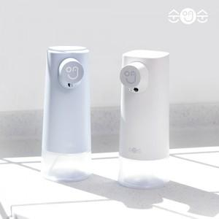

【상세/제작정보】 | 비접촉 자동 센서방식 손세정기

【인쇄/포장옵션】 | 실크 / 포장지포장

【공급단가】 | 수량 | 40~ | 100~ | 500~ | 1,000~ | 2,000~
*VAT별도 | 단가 | 20,180원 | 19,440원 | 18,690원 | 17,940원 | 17,490원

【상품 URL】 | http://www.easy1.co.kr/src/goods_detail.php?gdno=16980

